МД ВООЗ
...
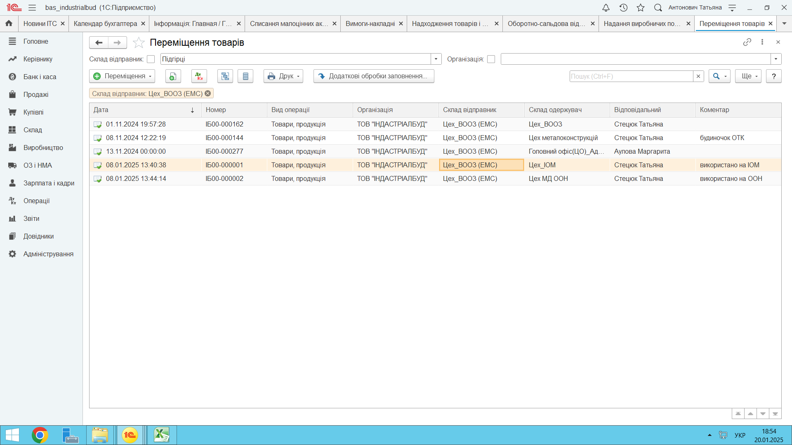
Отклонение
...
-4,900
-7,225 | 45322420.4 | -1,441,700
2,325
-703,616
-84,372
0
0
0
0
0
0
0
0
-40,011 |  | -164,685
0
0
0
332,350 | 70000 на ЕМС | #VALUE!
0
-511,459 | 2148827.57 | 61,178
23,654 | 435536.56 | -34,090
-720,525 | 21658538.61 | 538,305
0
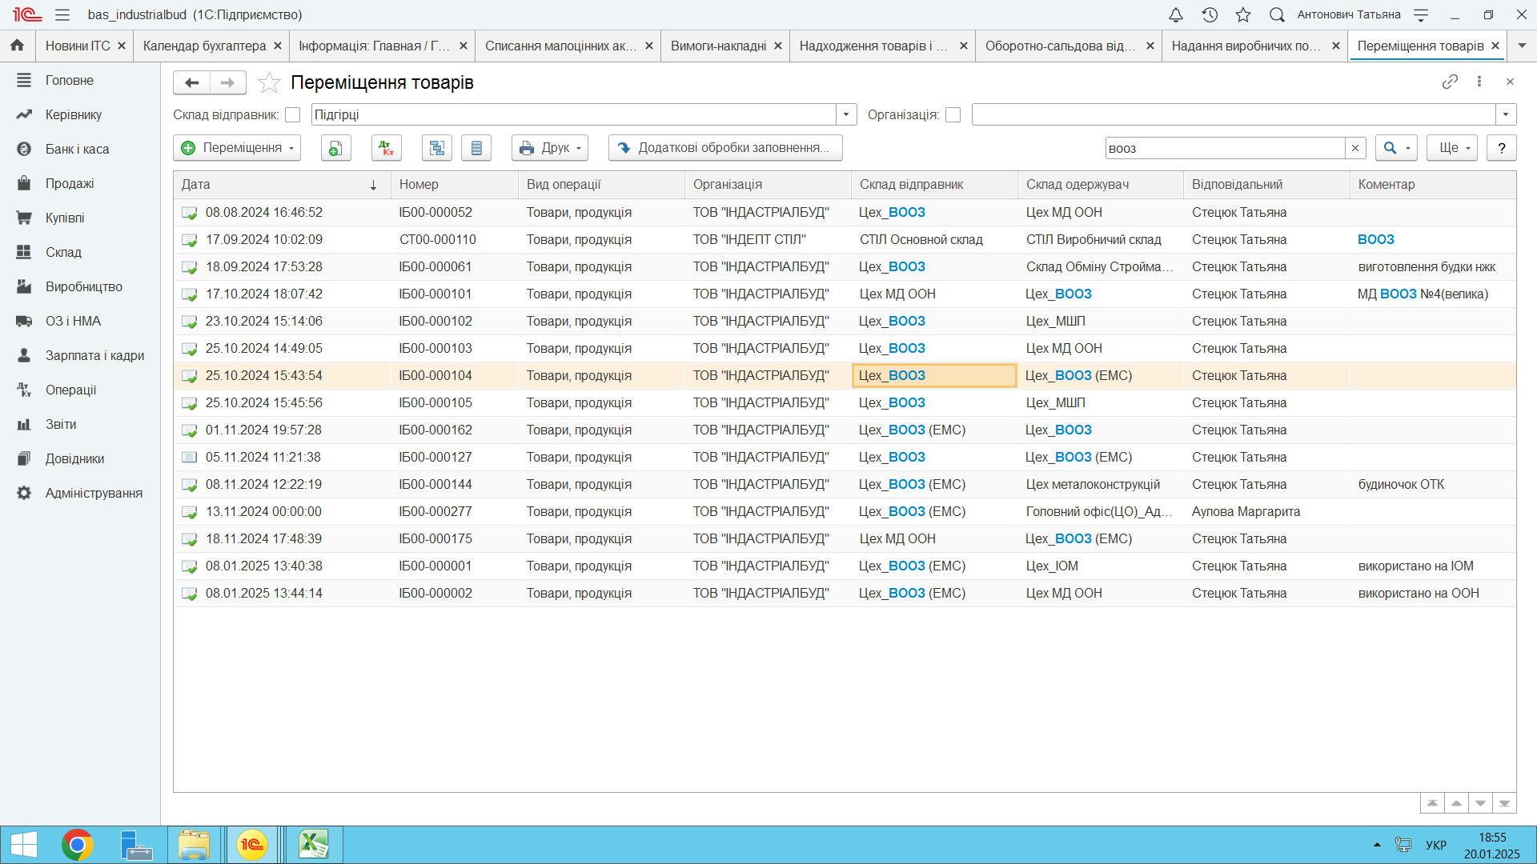
291,006 | 546000 | 19,098
-11,170 | 174605.02 | -4,430
16,910
0
0
0
...
 | 4000 | 0
...
 | 35771 | 0
...

